추천서식
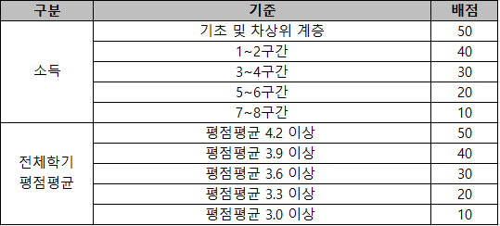
2026학년도 2학기 파안장학문화재단 대학원 장학생 추천 서식

이수과정 | 학과(부) | 학번 | 성명 | 소득분위 ('26.2학기 기준) | 전체학기 평점평균 | 등록학기 ('26.2학기 기준) | 비고
대학원

